상품제안서
카밀 핸드크림+코지고리손수건 세트(쇼핑백포함) | 상품코드: S24897

 |  |  |  |  |  |  | 02-713-8555 | www.synergygift.co.kr
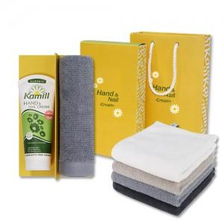

【상세/제작정보】 | <p><span style="font-size: 14pt;">※ 200개 미만 컬러전사인쇄 진행시 95,000원(VAT별도) 일괄 발생 됩니다.</span></p>

【인쇄/포장옵션】 | 실크, 자수, 풀칼라, 라벨지 / 포장지포장

【공급단가】 | 수량 | 100~ | 300~ | 500~ | 1,000~ | 3,000~
*VAT별도 | 단가 | 7,700원 | 7,400원 | 7,200원 | 7,100원 | 6,950원

【상품 URL】 | https://www.synergygift.co.kr:443/src/goods_detail.php?gdno=24897

